상품제안서
[제로마크] 리유저블제로컵 473ml / 709ml | 상품코드: F10970

 |  |  |  |  |  |  | 02-412-0044 | www.easy1.co.kr
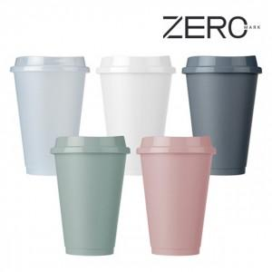 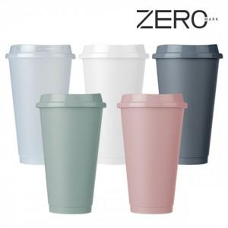

【상세/제작정보】

【인쇄/포장옵션】 | 실크 / 포장지포장

【공급단가】 | 수량 | 200~ | 500~ | 1,000~ | 3,000~ | 5,000~
*VAT별도 | 473ml | 1,620원 | 1,560원 | 1,500원 | 1,440원 | 1,400원
 | 709ml | 1,890원 | 1,820원 | 1,750원 | 1,680원 | 1,630원

【상품 URL】 | https://dev.easy1.co.kr:443/src/goods_detail.php?gdno=10970

